Quick Response
QUICK RESPONSE PDCA
VIM Data
 |  | Valeo / Contact name [1] |  | PRODUCT (Designation + Ref) [2] |  |  |  |  |  | ORIGIN [3] |  |  |  |  | Which LLC was already issued on similar problem? [21] |  |  |  | Supplier Incident Details
 |  | BEYED Mustapha SQA Service |  | Brush plate first 2L 1 CV (RM) W0000054852 |  |  |  |  |  | Warranty |  | Supplier | x | AVO | NO LLC was already issued |  |  |  | Supplier Incident number | VWS-W11CHA1-2404-001
 |  |  |  |  |  |  |  |  |  | 0km Return |  | Logistic |  |  |  |  |  |  | Valeo SRM Incident number | VWS-W11CHA1-2404-001
 |  |  |  |  |  |  |  |  |  | Internal |  | Project |  |  |  |  |  |  | Date of Valeo notification | 2024-02-01
 |  |  |  |  |  |  |  |  |  |  |  | Safety |  |  |  |  |  |  | Opened date & Time | 2024/04/05 - 16:24

 | WHAT IS THE PROBLEM ? > Use 5W + 2H to know what is the Current Situation ? |  |  |  |  |  |  |  |  |  |  |  |  |  | Did you detect any VARIABILITY during sorting ? [22]
 | 5W2H |  |  |  |  |  | CHARACTERIZATION |  |  |  |  |  |  |  |  | Real data of the detected VARIABILITY...? ( please identify the involved standards ) | Standard issue?[28] | Deployment issue?[29] | Enforcement issue?[30] | Factor(s) to include in FTA Occ or FTA Non Det
 | WHAT happened? [4] | Good part : readable bar code on brush plate Bad part : Unreadable bar code on brush plate grad F traceability 23/10/2023 Standard part : readable bar code on brush plate |  |  |  |  | What is the difference between good and bad parts? [11] |  |  | Good part : readable bar code on brush plate at least Grade C Bad part : not readable bar code on brush plate at distance 180 mm Standard part : readable bar code on brush plate With Grade A-B-C |  |  |  |  | 1/ ... in the MACHINE SETTINGS [23] | No Variabilty detected : 23-10-2023 & 22-12-2023 No maintenance intervention according the software | NO | NO | NO | No

 | WHY is it a problem? [5] | Bar code couldn"t be read |  |  |  |  | Are we capturing the defect when reinjecting product in normal process? [16] |  |  | The bar code was readed with grade C by the camera in the electrical tester and by the calibrated READER of the data matrix : Complete and visible data matrix detected by the final controller parts produced in the normal process Flex2 line No special event in 23/10/2023 & 22/12/2023 |  |  |  |  | 2/ ... in the OPERATIONS [24] | No Variabilty detected :all operators are qualified at Level B | NO | NO | NO | No

 | WHEN detected [6] | 01/02/2024 |  |  |  |  | When was it manufactured at Supplier? [13] |  |  | Part 1: 23/10/2023 Part 2: 22/12/2023
 |  |  |  |  |  |  |  |  |  |  |  |  |  |  | 3/ ... in the QUALITY CONTROLS [25] | No | NO | NO | NO | No
 | WHO detected? [7] (name of operator) | Fabien Kremer Quality |  |  |  |  | Who manufactured? [14] |  |  | Occurrence: Lazer Marking in Electrical tester Detection: Data matrix reader in the line @100% Check by calibrated reader one time/shift Final Control: 3200 BEN AHMED SABRA Level B VS Standard : Level B 2009 BECHA RAGHDA Level B VS Standard : Level B 2382 HAMMAMI RADHIA Level B VS Standard : Level B

 | WHERE detected? [8] | PPC assembly workstation |  |  |  |  | In which other application or processes product is used? [15] |  |  | All Flex Lines All Products Flex Lines |  |  |  |  | 4/ ... in the RAW MATERIAL [26] | No | NO | NO | NO | No

 | HOW detected? [9] | Machine stopped as bar code couldn't be read |  |  |  |  | Are we capturing the defect when reinjecting product in normal process? [16] |  |  | The bar code was readed with grade C by : _Camera in the electriacal tester _Calibrated camera of the data matrix : _Final control: Complete and visible data matrix detected by the final controller parts produced in the normal process Flex2 line
 |  |  |  |  |  |  |  |  |  |  |  |  |  |  | 5/ ...in the PROJECT ACTIVITY [27] Category applicable until SOP + 6 Months | No | NO | NO | NO | No
 | HOW MANY bad parts? [10] | 802 |  |  |  |  | Did a similar problem happen previously at customer or internally? [17] |  |  | No similar problem was happen

 | BAD PART [18] |  |  |  |  |  | GOOD PART [19] |  |  |  |  |  |  |  | WHAT ARE THE IMMEDIATE COUNTERMEASURES (24 hours)?
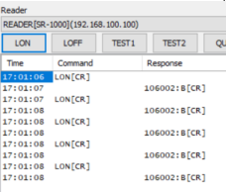
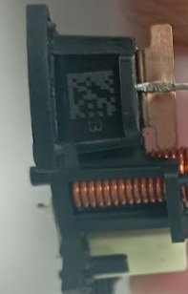

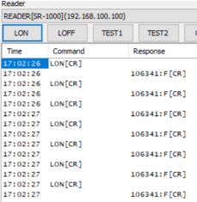
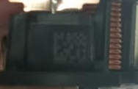
 |  |  |  |  |  |  |  |  |  |  |  |  |  |  | 1. IMMEDIATE COUNTERMEASURES IN SUPPLIER PERIMETER ? [31] |  |  | WHO |  | DATE | WHERE

 |  |  |  |  |  |  |  |  |  |  |  |  |  |  | review datamatrix reading at distance of 180 mm |  |  | Aymen |  | 2024-05-21

 |  |  |  |  |  |  |  |  |  |  |  |  |  |  | Flash quality |  |  | Abir |  | 2024-05-21
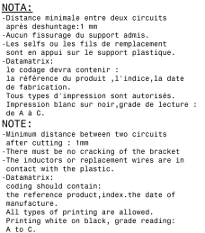

 | SORTING ACTIVITY to protect customer [20]

 |  |  | Nb. NG Parts | Nb. Sorted |  | PPM |  |  | Sorting date | WHO |  | Identification OK parts |  |  | 2. IMMEDIATE COUNTERMEASURES IN VALEO LINE ? [32] |  |  | WHO |  | DATE | WHERE
 | -Results of sorting in Valeo Customer plant |  |  |  | = | '----' |  | PPM
 | -Results of sorting in Valeo plant |  |  |  |  | '----' |  | PPM |  | Aymen G |  | QR Parts controlled at distance 180 mm date retour des pièces: 22/06/2024 |  |  | return Stock to Tunisia for sorting with datamatrix reader at distance 180 mm |  |  | Haithem Besghaier |  | 2024-05-25
 | -Results of sorting in Other Valeo plants |  |  |  |  | '----' |  | PPM
 | -Results of sorting in Transport |  |  |  | = | '----' |  | PPM
 | -Results of sorting in Valeo Logistics platform |  |  |  |  | '----' |  | PPM
 | -Results of sorting in Supplier Logistics platform |  |  |  | = | '----' |  | PPM
 | -Results of sorting in Supplier plant |  | 0 | 0 | = | '----' |  | PPM
 | -Results of sorting in after-sales stocks |  |  |  | = | '----' |  | PPM
 | TOTAL SORTING |  | 0 | 0 | = | '----' |  | PPM

 | Production dates of sorted parts | From | To |  |  |  |  | First certified good shipment: |  |  | Label's Number |  | Date

 | Period of NG parts | Earliest NG part Date | Latest NG part Date |  |  |  |  |  |  |  | Identification OK parts / OK pallets
 |  |  |  |  |  |  |  |  |  |  | QR Parts controlled at distance 180 mm ( en feulile orangé)
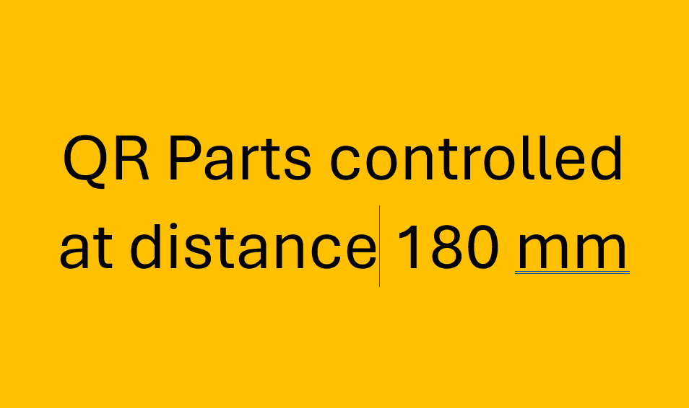
 | VALEO CAN DETECT THE DEFECT ON THE PRODUCTION LINE AT 100% (YES/NO) ? |  |  |  |  |  |  |  |  |  | If not, Supplier must set up a control at 100% on the Valeo line

analyse
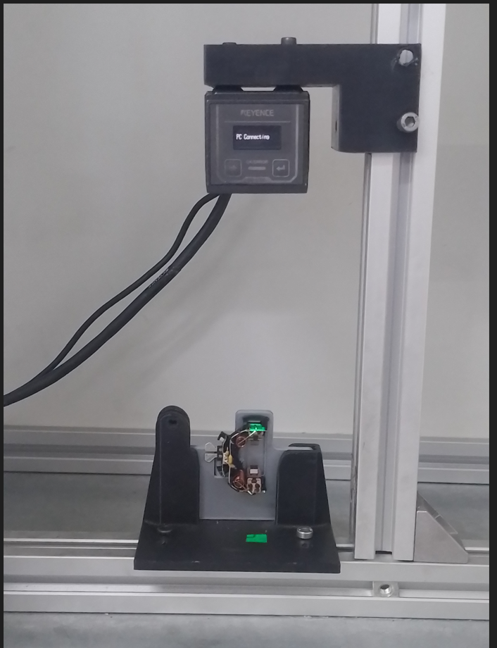

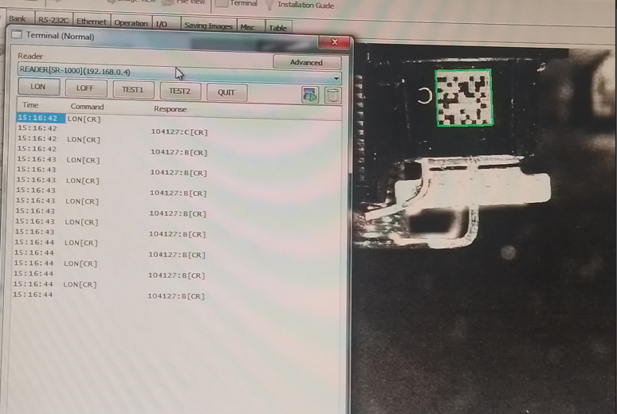

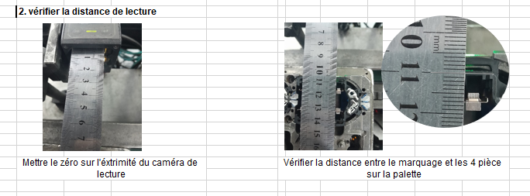

110 mm

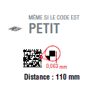

AVO Measurement

Valeo measurement

Assign
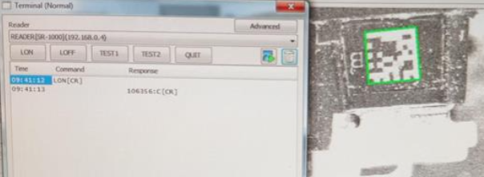
ASSIGNMENT / BREAKDOWN
N° | ASSIGNMENT [1] | RESULTS [2] | WHO [3] | Due date [4] | Done date [5]
1 | Check the grade of the marking in the electrical test | Ok : Grade C | Haithem | 2024-04-05 | 2024-04-05
2 | Check the grade of the marking in the calibrated reader | Ok : Grade C | Haithem | 2024-04-05 | 2024-04-05
3 | Send bad parts to an external laboratory for analysis |  | VALEO | 2024-04-08
4 | Check if there are special event //23/10/2023 & 22/12/2023 | No special event | Anis | 2024-04-08 | 2024-04-08
5
6
7
8
9
10
11
12
13
14
15
16
17
18
19
20
21
22
23
24
25
26
27
28
29
30

Process Flow
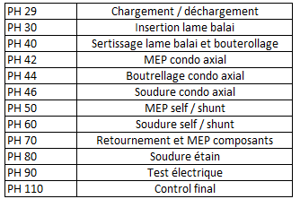
PROCESS FLOW [1]

StEDE3 Matrix
 | StEDE3 Workstation Assessment v2.5
 |  |  |  |  |  |  | 0

Supplier :
Plant location :
Assessment date : |  |  | StEDE3 ASSESSMENT RESULT : |  |  |  | 0/ 9
Workstation assessed :
Assessor / Company
Setter :
Operator : |  |  |  |  |  |  | For supplier self assesment activity, column to be assessed by:
Step 1 : 360° Variability Hunting |  |  | Step 2 : StEDE3 Matrix |  |  |  | Direct Manager of the user |  | Manager from an other APU/Department

Silent Workstation observation for 10/15 min, to detect any potential Variability related to : - machine settings - operator activities - quality controls |  |  | StEDE3 Matrix Excellence Through Standards |  |  |  | EXISTING ? | DEPLOYED ? How were the users trained to apply this STANDARD ? ( including their Direct Manager if not the trainer ) | ENFORCED ? What is the Direct Manager of the users doing to ensure the strict and continuous EXECUTION of this STANDARD ?
 |  |  |  |  |  |  | Clear, Visible, Quantified, Doable. | Respected by users. Can be explained by users. | The Direct Manager checks on genba the respect of the standards and in case a gap is found an action is defined
 |  |  | For a given Process / Workstation : Are StANDARDS for… | … Set-up Parameters … |  | Parameters list, values and limits and necessary work instructions to set the machine/workstation up for production of the selected part number (to be compared with those used during the FDPR / IS) |  |  |  | 
 |  |  |  | ... Work Instructions … |  | Instructions defining how to operate the station safely, to produce parts, and how to maintain the equipment. |  |  |  | 
 |  |  |  | … Quality Controls … |  | Activities to control the quality of the operation or of the product after transformation to ensure only good parts are transferred to the next station |  |  |  | 

 | Conclusion :

Step 3 : Findings
StEDE3 Matrix Excellence Through Standards |  | EXISTING ? | DEPLOYED ? | ENFORCED ? |  | "Reduction of the variability in our processes, being production or administrative, is key to ensure the sustainability of any continuous improvement"
0 / 9 |  | Clear, Visible, Quantified, Doable. | Respected by users. Can be explained by users. | Audited by direct manager on Genba at a frequency defined based on frequency of usage of standard. | Category (Ex / Dep / Enf) | Findings and next steps |  |  | Owner | Date | Status | Is FMEA update required ? Yes / No | If "Yes", done date
For a given Process / Workstation : Are StANDARDS for… | ...Set-up Parameters … | 0 | 0 | 0 |  | Finding #1 : Next step :

 |  |  |  |  |  | Finding #2 : Next step :

 |  |  |  |  |  | Finding #3 : Next step :

 | ... Work Instructions … | 0 | 0 | 0 |  | Finding #1 : Next step :

 |  |  |  |  |  | Finding #2 : Next step :

 |  |  |  |  |  | Finding #3 : Next step :

 | ...Quality Controls … | 0 | 0 | 0 |  | Finding #1 : Next step :

 |  |  |  |  |  | Finding #2 : Next step :

 |  |  |  |  |  | Finding #3 : Next step :

 | VALEO signature |  |  |  |  |  | SUPPLIER signature

